Paliwa_Samochody osobowe
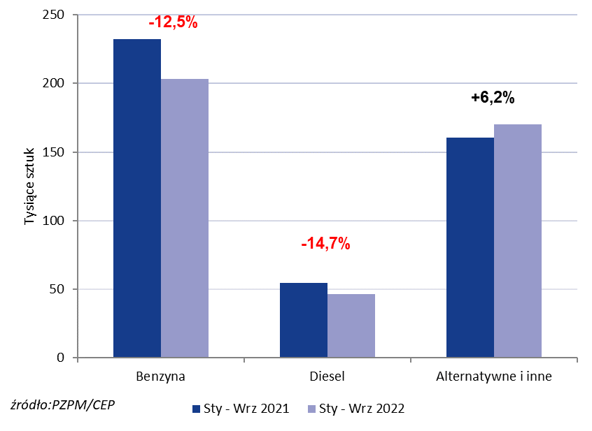
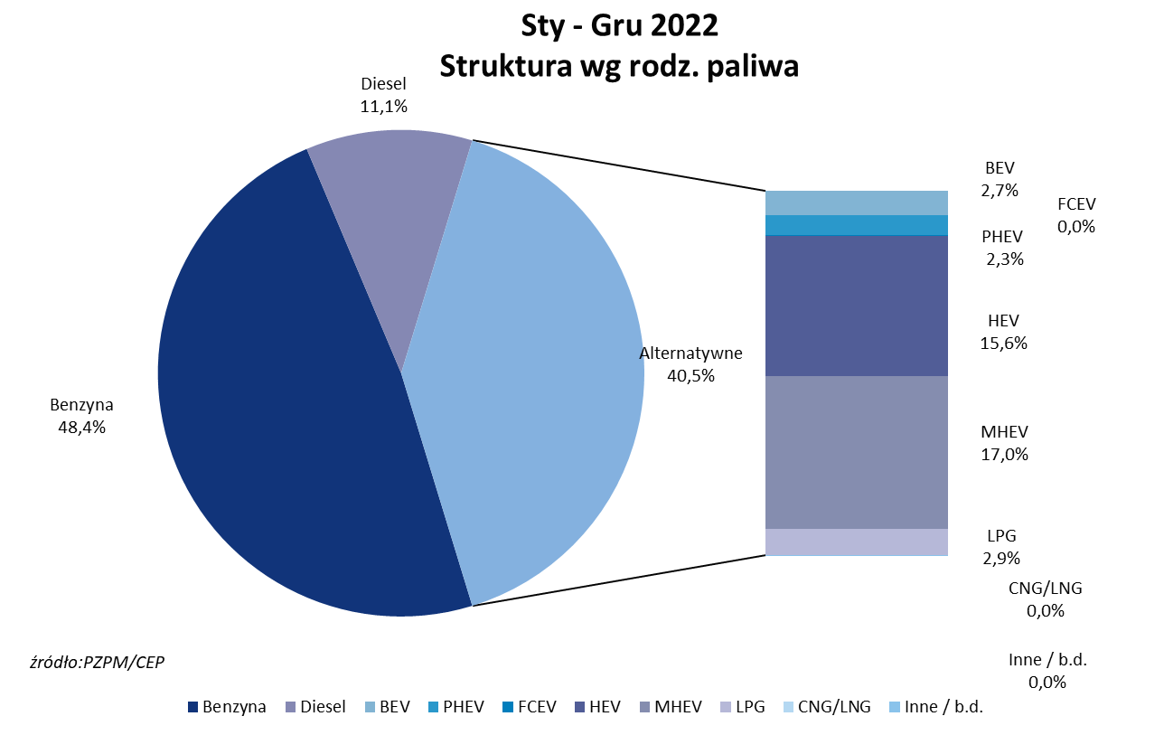
PZPM* |  |  |  |  |  |  | 2023-01-03
 |  |  |  |  |  |  | w tys. szt.
 | Pierwsze rejestracje nowych samochodów osobowych wg rodzaju napędu

 | Rozaj napędu | Sty-Gru 2021 |  | Sty-Gru 2022 |  | Zmiana % r/r | Zmiana udziału r/r
 |  | tys. szt. | udział % | tys. szt. | udział %
 | Benzyna | 232,0 | 51.9% | 203,1 | 48.4% | -12.5% | -3,6 pp
 | Diesel | 54,5 | 12.2% | 46,5 | 11.1% | -14.7% | -1,1 pp
 | Alternatywne/inne | 160,2 | 35.9% | 170,2 | 40.5% | +6.2% | +4,7 pp
 | w tym:
 | BEV | 7.092 | 1.6% | 11.293 | 2.7% | +59.2% | +1,1 pp
 | PHEV | 9.138 | 2.0% | 9.664 | 2.3% | +5.8% | +0,3 pp
 | FCEV | 0.074 | 0.0% | 0.041 | 0.0% | -44.6% | +0,0 pp
 | HEV | 58.097 | 13.0% | 65.617 | 15.6% | +12.9% | +2,6 pp
 | MHEV | 72.257 | 16.2% | 71.331 | 17.0% | -1.3% | +0,8 pp
 | LPG | 13.5 | 3.0% | 12.2 | 2.9% | -9.4% | -0,1 pp
 | CNG/LNG | 0.005 | 0.0% | 0.000 | 0.0% | -100.0% | +0,0 pp
 | Inne / b.d. | 0.001 | 0.0% | 0.000 | 0.0% | -100.0% | +0,0 pp
 | * PZPM na podstawie CEP (Centralnej Ewidencji Pojazdów)
 | Source: PZPM on the basis of CEP (Central Register of Vehicles)

